Лист1
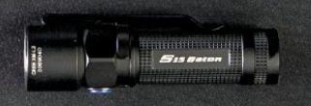

Большая дальность свечения | + | - | + | -

Небольшие габариты | + | + | - | +

Дополнительные атрибуты | + | - | - | -
(нож)

Несколько режимов | + | - | - | +

